tulos
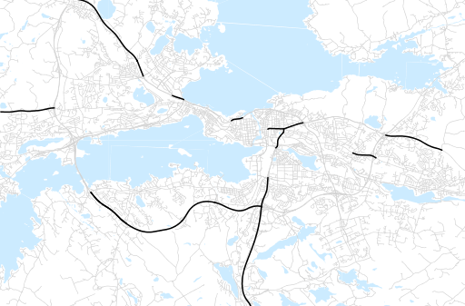
Otsikko | kesäkuu 2015
Tilasto | liikennesuorite
Laskenta-aineisto | Kuukauden konstruoitu keskivuorokausiliikenne
Laskentajakso | 07.14 - 06.15
Viikonpäivät
Aikaväli
Vertailujakso

 | heinäkuu-14 | elokuu-14 | syyskuu-14 | lokakuu-14 | marraskuu-14 | joulukuu-14 | tammikuu-15 | helmikuu-15 | maaliskuu-15 | huhtikuu-15 | toukokuu-15 | kesäkuu-15
Liikennesuorite | 919,023 | 996,250 | 999,559 | 998,099 | 969,238 | 957,540 | 891,189 | 917,960 | 951,887 | 988,637 | 1,020,224 | 988,721

Kuukausiraportti

